1.1
voltar à página inicial |  |  |  | 1 - FORMULÁRIOS
 | S | N | NA
 | x |  |  | 1.1 A sequência de tabulação entre campos segue a sequência de preenchimento
 |  |  |  | A ordem de tabulação por entre os campos deve corresponder à sequência normal de preenchimento do formulário.

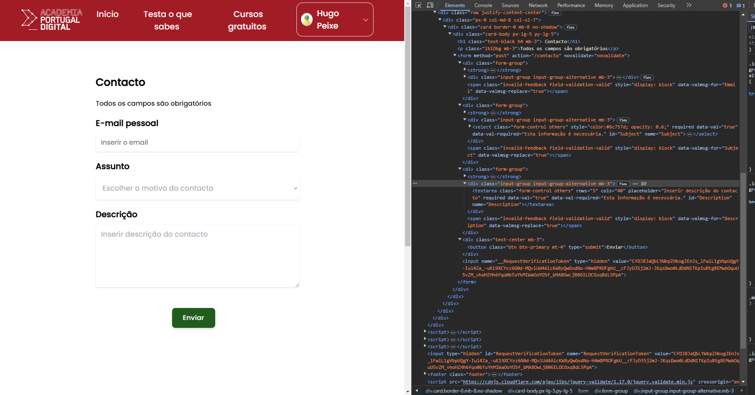
 | Listagem de evidências
 |  |  |  |  | Notas:
 |  |  |  |  | https://academiaportugaldigital.pt/contacto

2.1
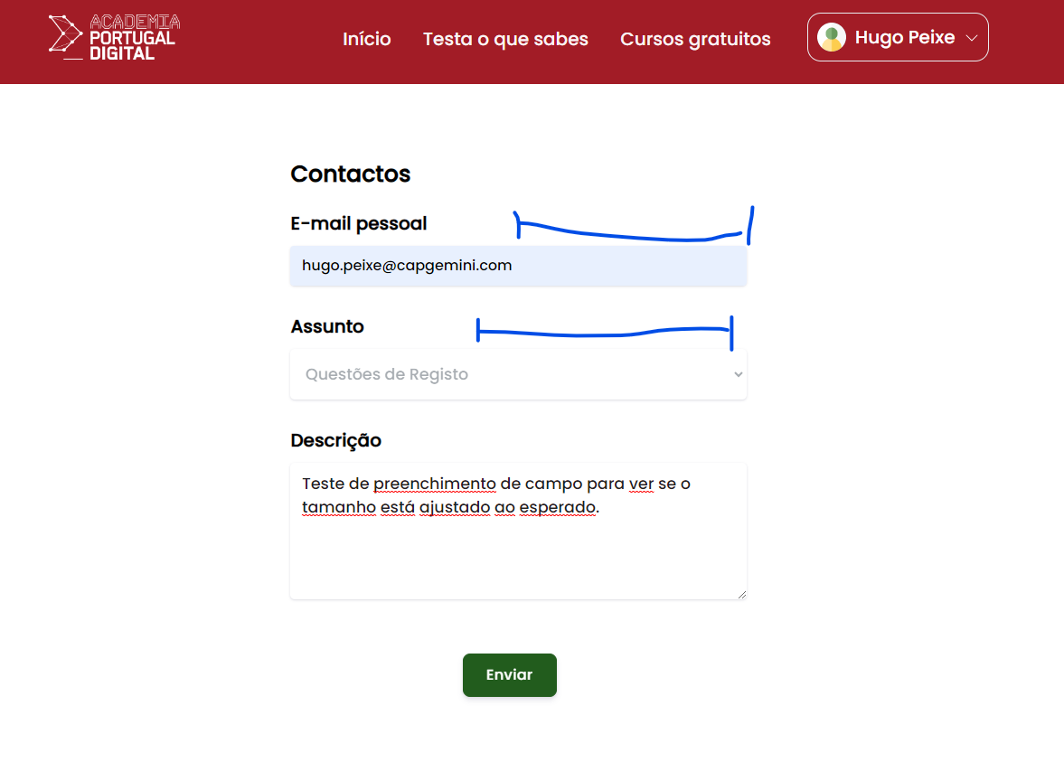
voltar à página inicial |  |  |  | 2 - CAMPOS
 | S | N | NA
 | X |  |  | 2.1 O tamanho dos campos deve refletir o tamanho previsível dos dados
 |  |  |  | O tamanho dos campos deve refletir o tamanho previsível para a entrada dos dados. Por exemplo, um campo para telefone deve ter a largura estritamente necessária para conter todos os dígitos. Nem mais nem menos.

 | Listagem de evidências
 |  |  |  |  | Notas:

2.3
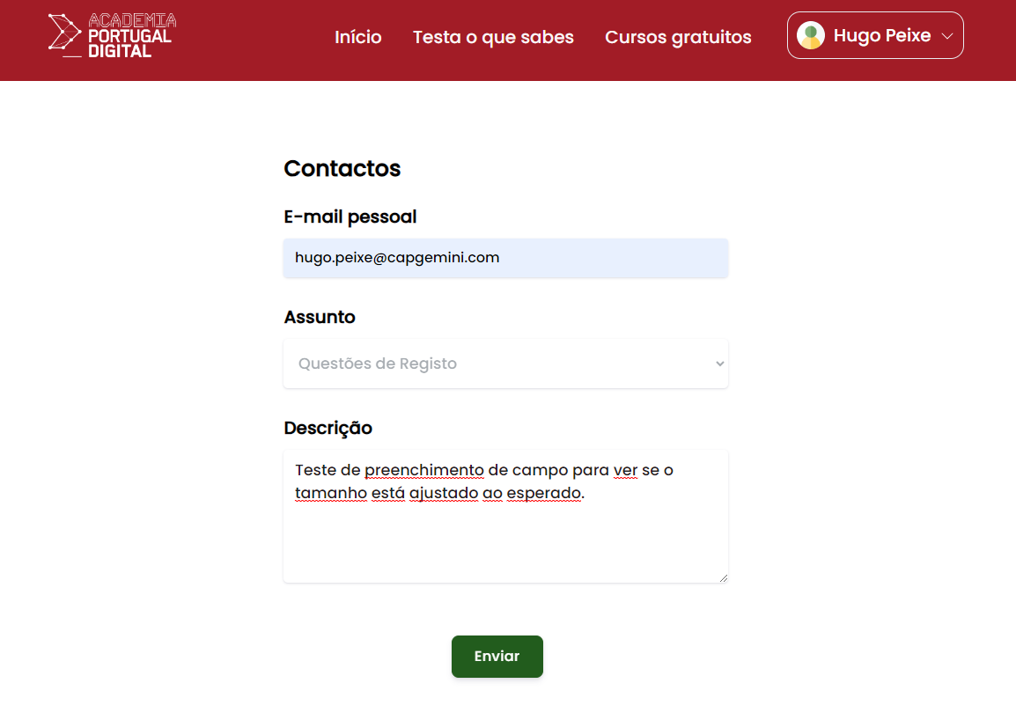
voltar à página inicial |  |  |  | 2 - CAMPOS
 | S | N | NA
 | X |  |  | 2.3 As legendas dos campos são breves e claras
 |  |  |  | As legendas associadas aos campos devem ser claras e o mais breves possível, sem recorrer a grandes explicações. Se essas explicações forem necessárias, devem ser apresentadas num bloco de texto paralelo.

 | Listagem de evidências
 |  |  |  |  | Notas:

2.4
voltar à página inicial |  |  |  | 2 - CAMPOS
 | S | N | NA
 |  | x |  | 2.4 Campos obrigatórios devem ser claramente indicados como tal
 |  |  |  | A identificação não deve basear-se apenas na cor. A sinalética visual de identificação deve ser notória. Deve ser disponibilizado um equivalente alternativo compatível com as tecnologias de apoio usadas por utilizadores com necessidades especiais.

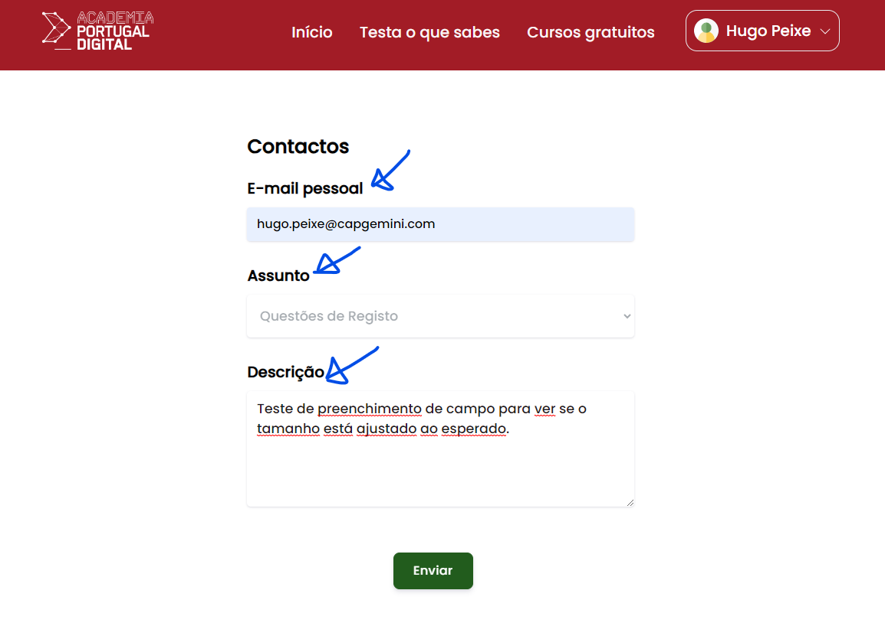
 | Listagem de evidências
 |  |  |  |  | Notas:
 |  |  |  |  | Não existe identificador visual ("*") junto aos campos, nem uma a legenda identificativa de que os campos com o simbolo "*" são de preenchimento obrigatorio.

3.1
voltar à página inicial |  |  |  | 3 - RESPOSTA
 | S | N | NA
 | X |  |  | 3.1 Em ações longas, o sistema deve indicar o que está a acontecer
 |  |  |  | O sistema deve indicar o que está a processar ou qual o tempo de espera expectável quando o utilizador desencadeia ações que levem a este comportamento.


 | Listagem de evidências
 |  |  |  |  | Notas:
 |  |  |  |  | Existe, por exemplo, um gif de loading para o caso de uma página demorar um pouco mais de tempo a carregar. Para erros não identificados temos ainda uma página genérica indicativa de ter ocorrido um erro inesperado.

4.3
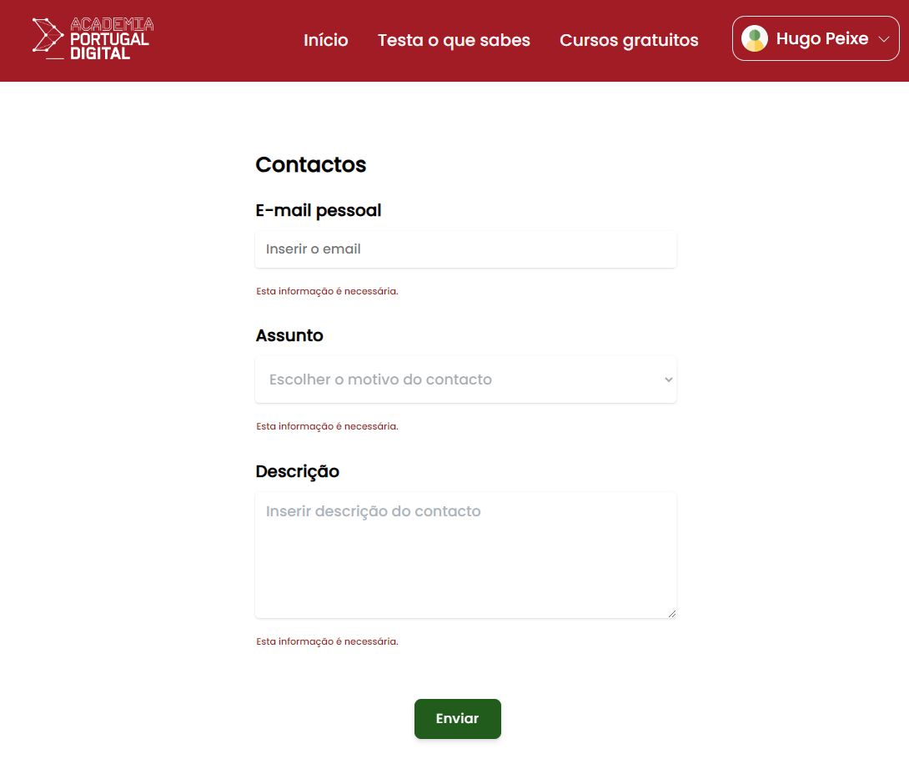
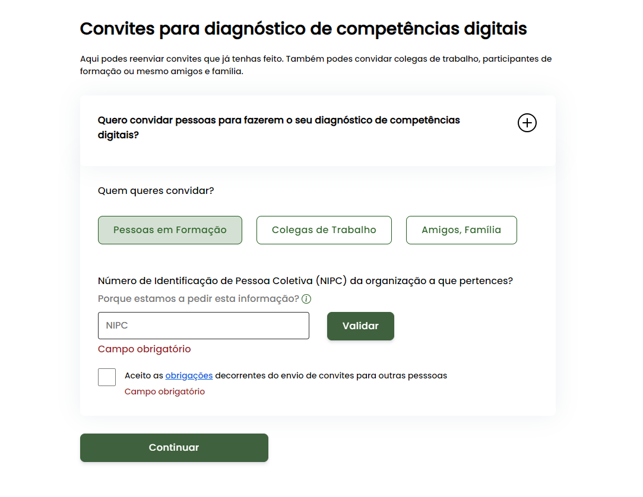
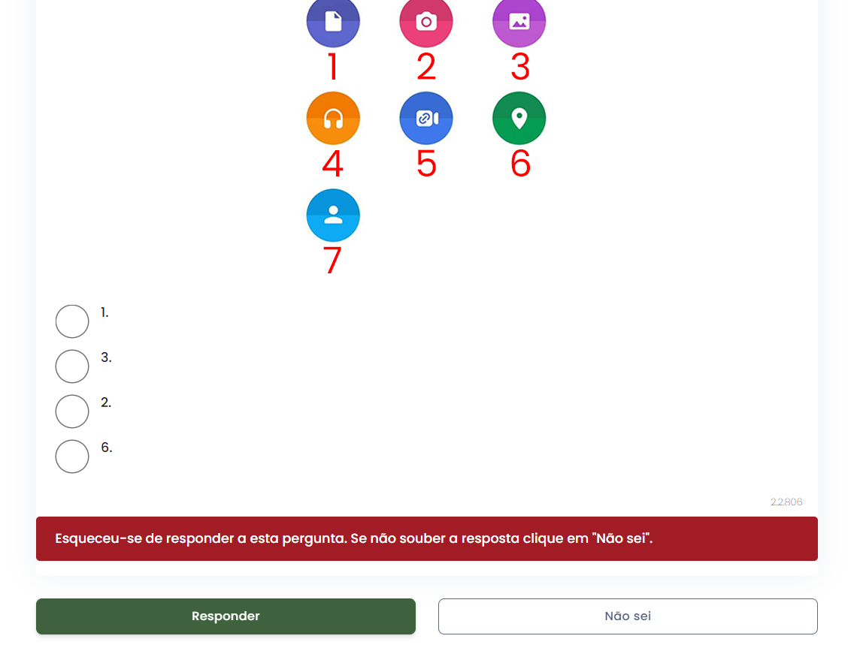
voltar à página inicial |  |  |  | 4 - ERROS
 | S | N | NA
 | X |  |  | 4.3 As mensagens de erro são claramente identificadas junto aos campos de origem
 |  |  |  | As mensagens de erro devem ser apresentadas claramente associadas aos campos a que dizem respeito. Isto não invalida a necessidade de as apresentar numa lista sumário. Esta última técnica é particularmente útil em páginas longas.

 | Listagem de evidências
 |  |  |  |  | Notas:

